상품제안서
큐브메모함 풀컬러 점착메모지 | 상품코드: S44817

 |  |  |  |  |  |  | 02-713-8555 | www.synergygift.co.kr
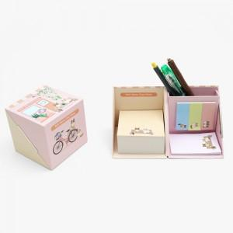 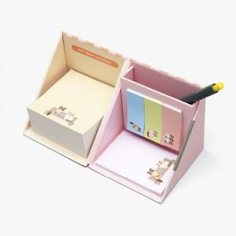 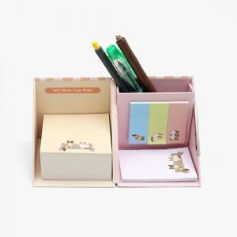

【상세/제작정보】 | <span style="font-size: 14pt;">점착메모지 옵션 구성 1번 ~ 4번 선택해주세요</span>

【인쇄/포장옵션】 | 표지내지컬러 / 종이케이스

【공급단가】 | 수량 | 100~ | 300~ | 500~ | 1,000~ | 3,000~
*VAT별도 | 단가 | 6,700원 | 5,050원 | 4,210원 | 3,900원 | 3,720원

【상품 URL】 | https://www.synergygift.co.kr:443/src/goods_detail.php?gdno=44817

